Présentation de l'outil
Grille d'autoévaluation de l'impact environnemental des actions
Pourquoi une telle grille ?
En cohérence avec les orientations déclinées au titre du Fonds Vert, la DSIL est mobilisée pour le financement des projets d’investissement qui renforcent la résilience des territoires face au changement climatique et qui contribuent notamment à l’atteinte de l’objectif de la neutralité carbone à l’horizon 2050 est à privilégier.
Désormais, la DSIL est intégrée dans le budget vert de l’État. Dans ce cadre, au moins 25 % des subventions attribuées au titre de la DSIL 2023 devront concourir à la transition écologique des territoires. Afin de garantir l’atteinte de cet objectif, une attention particulière sera portée à l’impact sur l’environnement des projets d’investissement que vous présenterez.
Pour caractériser les projets favorables à l’environnement, les porteurs de projets devront renseigner cette grille d’analyse.
A qui se destine cet outil ?
Aux porteurs de projets : pour mesurer les points forts et points faibles de votre action au regard des enjeux de transition écologique et de cohésion du territoire, afin d’appuyer par exemple une demande de financement dans le cadre de la DSIL
Aux collectivités :
un outil de dialogue pour engager un échange avec les porteurs de projet et les amener à améliorer la conception des actions proposées pour en maximiser l’impact,
un outil d’aide à la décision pour prioriser les actions en fonction de leur cohérence avec les enjeux de transition écologique et de cohésion du territoire
Aux services de l’Etat et aux acteurs de l’ingénierie locale : un outil d’accompagnement des acteurs territoriaux
Comment utiliser cette grille ?
En vous accompagnant dans l'identification d'objectifs (colonne C), le choix de questions évaluatives (D) et de critères d'appréciation (E), le guide vous aide à évaluer l’impact de l’action au regard de chacun des 7 objectifs, puis à identifier des pistes d'amélioration.
Pour chaque objectif, il vous est proposé de sélectionner, dans la liste déroulante (colonne D), 2 à 3 questions évaluatives qui vous apparaissent les plus pertinentes au regard de l’action analysée.
Précisez (colonne E) les critères au regard desquels vous appréciez la contribution de l'action à chacun des objectifs, afin de répondre à la question évaluative sélectionnée. A titre indicatif, des exemples de critères d'appréciation sont suggérés, pour vous guider dans la réponse à apporter aux questions choisies, mais vous pouvez proposer les critères d'appréciation et/ou indicateurs qui vous paraissent les plus pertinents.
En fonction de la réponse apportée à chaque question, notez (colonne F) l’impact de l’action au regard de chaque objectif: 1 s’il est positif, 0 s’il est neutre, -1 s’il est négatif. Une seule note d'ensemble est attribuée pour chaque objectif.
Au regard des notes attribuées pour chacun des objectifs, un outil de visualisation est proposé dans le 3e onglet pour identifier rapidement les points forts et points faibles de l’action. Il vous est proposé de réfléchir à des pistes d’amélioration de l’action, afin de maximiser la contribution de cette action aux enjeux de transition et de cohésion du territoire.

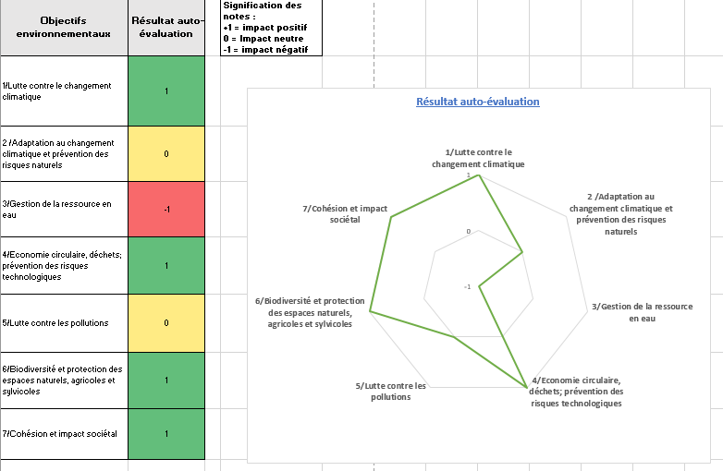

Pour aller plus loin :
Sur la base de ces auto-évaluations, les collectivités et les services de l’Etat peuvent engager un dialogue avec les parties prenantes, établir une classification simple des actions, à croiser le cas échéant avec d’autres critères (financiers par exemple), et ainsi disposer d’une approche globale de la contribution du CRTE à la transition écologique :
Actions favorables
Ayant un objectif environnemental principal ou participant directement à la production d’un bien ou d’un service environnemental (éco-activité)
Sans objectif environnemental en elles-mêmes, mais ayant un impact positif direct
Actions neutres
Action sans effet significatif sur l’environnement
Information non disponible ou insuffisamment étayée pour déterminer un impact environnemental favorable ou défavorable
Actions défavorables
Action provoquant une atteinte directe à l’environnement ou incitant à des comportements défavorables à celui-ci.
Une action entrant dans la classification défavorable pourrait être intégrée au CRTE si :
Elle répond à des besoins prioritaires, par exemple : la sécurité de la population, l’accès équitable aux services publics, la disponibilité de produits de première nécessité, etc. L’intérêt de la classification est de mettre en perspective l’action au sein du projet de territoire et du CRTE, de réduire ses impacts négatifs, de dialoguer autour des priorités et de la trajectoire du territoire en matière de transition écologique.
L’impact à moyen terme est favorable au regard des objectifs climatiques, bien que l’action génère des atteintes à l’environnement à court terme. C’est par exemple un cas fréquent pour les grands projets d’infrastructures de transports collectifs.
Dans tous les cas, la limitation des préjudices des actions au regard des différents objectifs doit être recherchée, dans une logique de "Ne pas nuire", c'est-à-dire au minimum ne pas dégrader la situation actuelle précédent le déploiement de l'action.
[1] La taxonomie européenne des activités économiques a été adoptée par le règlement de l'Union européenne 2020/852 du 18 juin 2020 sur l'établissement d'un cadre visant à favoriser les investissements durables. Les 6 critères de durabilité qu'elle propose ont été repris dans le cadre du Budgert Vert de l'Etat, soit le rapport sur l'impact environnemental du budget de l'Etat, établi pour la première fois sur les recettes et dépenses du projet de loi de finances pour 2021.
Voir : https://www.ecologie.gouv.fr/budget-vert-france-est-premier-pays-au-monde-mesurer-limpact-du-budget-letat-sur-lenvironnement

Visualisation
Résultat auto-évaluation
Objectifs environnementaux | Résultat auto-évaluation | Signification des notes : +1 = impact positif 0 = Impact neutre -1 = impact négatif
1/Lutte contre le changement climatique | 0
2 /Adaptation au changement climatique et prévention des risques naturels | 0
3/Gestion de la ressource en eau | 0
4/Economie circulaire, déchets; prévention des risques technologiques | 0
5/Lutte contre les pollutions | 0
6/Biodiversité et protection des espaces naturels, agricoles et sylvicoles | 0

